1-4騎士來訪
1-4 |  |  | 騎士來訪 | 關卡編號： | 20000104 |  |  |  |  |  |  |  | 編號 | 名稱
場次 |  |  | 0104 | 時間： | 日 | 場景 | 藝術館、館長辦公室 | 句數 | 42 |  |  |  | 10209001 | 奇米
人物 |  |  | 奇米 | 亞瑟 |  |  |  | 字數 | 776 |  |  |  | 10209003 | 亞瑟‧伊文
 |  |  | 1.為求版面舒適度，字數盡量不超過40字，超過就換下一句。 2.每節句數不大於50句 |  |  |  |  |  |  |  |  |  | 10209011 | 德瑞克
人物ID | NPC編號 | 表情 | 角色動態/emoji/對話/△描述 |  |  |  |  |  | 字數 | voice編號 | 其他指令編號 | 說明 | 10201000 | 巴特婁‧瓦爾迦斯
背景 |  |  | 「繆思藝術館大廳」 |  |  |  |  |  |  |  |  | 背景ID
德瑞克 | 10209011 |  | 哇！妳早點這樣穿，我們藝術館人潮一定絡繹不絕。 |  |  |  |  |  | 23 | 0104-10209011-01_tw
奇米 | 10209001 | SetEmotion(Shy); | 好看嗎？ |  |  |  |  |  | 4 | 0104-10209001-01_tw
德瑞克 | 10209011 |  | 好看好看！ |  |  |  |  |  | 5 | 0104-10209011-02_tw
德瑞克 | 10209011 |  | 不過妳什麼時候多了跟班呀？ |  |  |  |  |  | 13 | 0104-10209011-03_tw
亞瑟 | 10209003 |  | 咕咕……跟班？真沒禮貌，我可是守護精靈。 |  |  |  |  |  | 20 | 0104-10209003-01_tw
德瑞克 | 10209011 |  | 哈，他一直對我咕咕叫，好像很喜歡我？ |  |  |  |  |  | 18 | 0104-10209011-04_tw
奇米內心話 | 10209001 | SetEmotion(Happy); | （顯然，德瑞克聽不懂亞瑟說的話。） |  |  |  |  |  | 17 | 0104-10209001-02_tw
奇米 | 10209001 | SetEmotion(Idle); | 亞瑟是……我的新寵物。 |  |  |  |  |  | 11 | 0104-10209001-03_tw
德瑞克 | 10209011 |  | 牠叫亞瑟嗎？咕咕，亞瑟來～給你東西吃。 |  |  |  |  |  | 19 | 0104-10209011-05_tw
亞瑟 | 10209003 |  | 咕……咕咕咕！我才不是跟班或寵物，你們太小看我了！ |  |  |  |  |  | 25 | 0104-10209003-02_tw
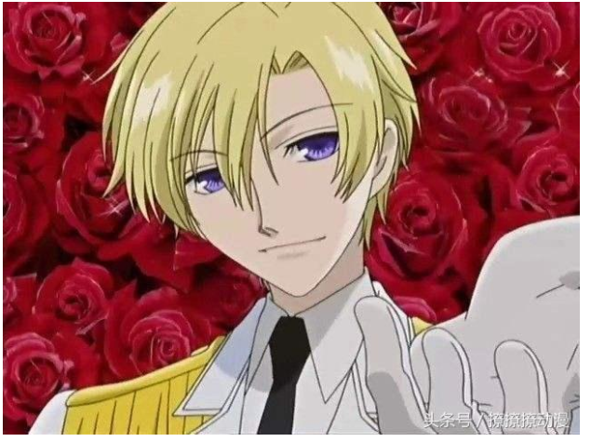
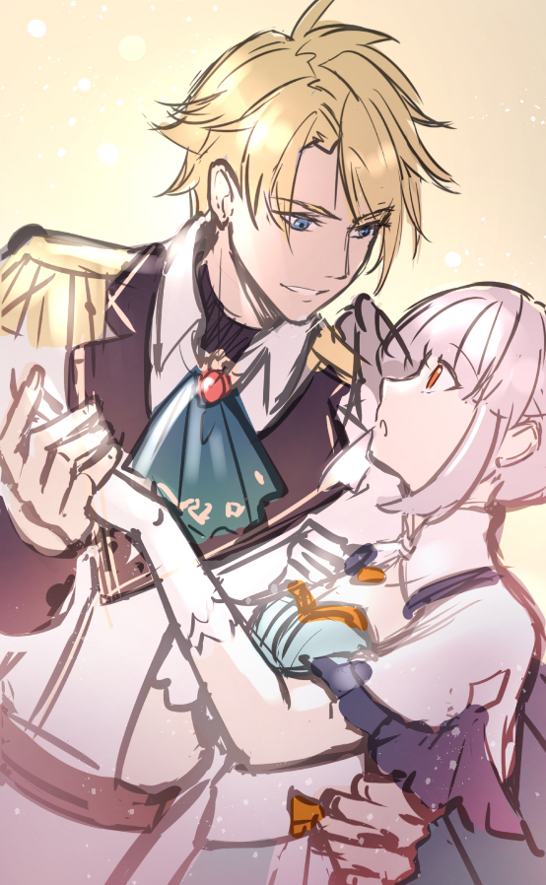
亞瑟 | 10209003 |  | 哼！ |  |  |  |  |  | 2 | 0104-10209003-03_tw
動作 |  |  | 亞瑟往左上飛了出去 |  |  |  |  |  | 9
旁白 |  |  | 氣呼呼的亞瑟展開翅膀，扭頭就從敞開的窗子負氣飛了出去。 |  |  |  |  |  | 27
奇米 | 10209001 | SetEmotion(Shock); | 啊！亞瑟～你要去哪？ |  |  |  |  |  | 10 | 0104-10209001-04_tw
旁白 |  |  | 我連忙衝向大門口，而大門正好被推開，我迎面撞入一名男子的懷裡。 |  |  |  |  |  | 31
旁白 |  |  | 那一瞬間《繆思筆記本》發出了微光，卻無人知曉。 |  |  |  |  |  | 23
大CG |  |  | 巴特婁摟住奇米CG
？？？（巴特婁） | 10201000 |  | 用這種方式迎接在下？好像太隆重了。 |  |  |  |  |  | 17 | 0104-10201000-01_tw
奇米 | 10209001 | SetEmotion(Sad); | 唔……抱歉。 |  |  |  |  |  | 6 | 0104-10209001-05_tw
？？？（巴特婁） | 10201000 |  | 剛剛飛出去的，是妳的寵物？ |  |  |  |  |  | 13 | 0104-10201000-02_tw
奇米 | 10209001 | SetEmotion(Idle); | 大概……是吧？你是來參觀的客人嗎？請讓我為您導覽。 |  |  |  |  |  | 25 | 0104-10209001-06_tw
？？？（巴特婁） | 10201000 | PlayAnim(10201000,Sad); | 我真希望可以如此。但是很抱歉，必須讓妳失望了。 |  |  |  |  |  | 23 | 0104-10201000-03_tw
？？？（巴特婁） | 10201000 | PlayAnim(10201000,Idle); | 在下並非遊客，而是為公事而來。 |  |  |  |  |  | 15 | 0104-10201000-04_tw
？？？（巴特婁） | 10201000 |  | 請容許我自我介紹，在下是王國騎士團副團長—巴特婁。 |  |  |  |  |  | 25 | 0104-10201000-05_tw
德瑞克 | 10209011 |  | 巴特婁？副團長！天啊！ |  |  |  |  |  | 11 | 0104-10209011-06_tw
德瑞克 | 10209011 |  | 請讓我跟你握手！想不到能親眼見到騎士團有史以來最年輕的天才副團長，太榮幸了。 |  |  |  |  |  | 38 | 0104-10209011-07_tw
德瑞克 | 10209011 |  | 妳也快來握手呀！ |  |  |  |  |  | 8 | 0104-10209011-08_tw
奇米 | 10209001 | SetEmotion(Idle); | 呃……我就不用了啦。 |  |  |  |  |  | 10 | 0104-10209001-07_tw
奇米內心話 | 10209001 | SetEmotion(Idle); | （聽起來很厲害，不過這樣的大人物來到我們藝術館要做什麼呢？） |  |  |  |  |  | 30 | 0104-10209001-08_tw
巴特婁 | 10201000 |  | 請問館長是哪位呢？我有要事要請教他。 |  |  |  |  |  | 18 | 0104-10201000-06_tw
德瑞克 | 10209011 |  | 館長出差去了，這位是我們的代理館長—[PLAYER]！ |  |  |  |  |  | 27 | 0104-10209011-09_tw
巴特婁 | 10201000 | PlayAnim(10201000,Shock); | 想不到代理館長是這麼美麗的女孩，真希望我今天不是為了公事而來。 |  |  |  |  |  | 31 | 0104-10201000-07_tw
奇米 | 10209001 | SetEmotion(Idle); | ……嗯，咦？什麼？ |  |  |  |  |  | 9 | 0104-10209001-09_tw
德瑞克 | 10209011 |  | 別發呆呀！快問副團長為了何事大駕光臨？ |  |  |  |  |  | 19 | 0104-10209011-10_tw
巴特婁 | 10201000 | PlayAnim(10201000,Idle); | [PLAYER]小姐想必是在擔心飛走的寵物吧？放心，在下問幾個問題就離開。 |  |  |  |  |  | 37 | 0104-10201000-08_tw
背景 |  |  | 「館長辦公室」
巴特婁 | 10201000 | PlayAnim(10201000,Happy); | [PLAYER]小姐平常就做這樣的打扮嗎？ |  |  |  |  |  | 21 | 0104-10201000-09_tw
奇米 | 10209001 | SetEmotion(Shy); | 啊？不是的，只是剛好，嗯……心血來潮。 |  |  |  |  |  | 19 | 0104-10209001-10_tw
奇米 | 10209001 | SetEmotion(Shy); | 很奇怪嗎？ |  |  |  |  |  | 5 | 0104-10209001-11_tw
巴特婁 | 10201000 | PlayAnim(10201000,Idle); | 如果是富家小姐身上，倒不覺得奇怪。只是有傳聞指出藝術館生意不佳…… |  |  |  |  |  | 33 | 0104-10201000-10_tw
巴特婁 | 10201000 |  | [PLAYER]小姐卻有如此華貴的服飾，難道傳聞是假的？ |  |  |  |  |  | 28 | 0104-10201000-11_tw
奇米 | 10209001 | SetEmotion(Sad); | 你的意思是……？ |  |  |  |  |  | 8 | 0104-10209001-12_tw
旁白 |  |  | 巴特婁笑了笑，沒有回答。他踱步走到窗邊，似乎在觀察著街道。 |  |  |  |  |  | 29
巴特婁 | 10201000 |  | 我這次來，是為了一起失蹤案。 |  |  |  |  |  | 14 | 0104-10201000-12_tw

1-5偵查失蹤案
1-5 |  |  | 偵查失蹤案 | 關卡編號： | 20000105 |  |  |  |  |  |  |  | 編號 | 名稱
場次 |  |  | 0105 | 時間： | 日 | 場景 | 館長辦公室、藝術館大廳 | 句數 | 50 |  |  |  | 10209001 | 奇米
人物 |  |  | 奇米 | 亞瑟 |  |  |  | 字數 | 917 |  |  |  | 10209003 | 亞瑟‧伊文
 |  |  | 1.為求版面舒適度，字數盡量不超過40字，超過就換下一句。 2.每節句數不大於50句
人物ID | NPC編號 | 表情 | 角色動態/emoji/對話/△描述 |  |  |  |  |  | 字數 | voice編號 | 其他指令編號 | 說明
背景 |  |  | 「館長辦公室」 |  |  |  |  |  |  |  |  | 背景ID
旁白 |  |  | 巴特婁挪了挪窗簾，仔細的觀察街道以及周圍建築。 |  |  |  |  |  | 23
旁白 |  |  | 陽光灑在他的金髮和認真的神情上，耀眼燦爛。 |  |  |  |  |  | 21
奇米 | 10209001 | SetEmotion(Shock); | 失蹤案！？ |  |  |  |  |  | 5 | 0105-10209001-01_tw
巴特婁 | 10201000 |  | 某個富家少爺在接下龐大家業的前一天忽然不見人影，至今已經三天了。 |  |  |  |  |  | 32 | 0105-10201000-01_tw
奇米 | 10209001 | SetEmotion(Sad); | 天啊～願繆思女神保佑他。 |  |  |  |  |  | 12 | 0105-10209001-02_tw
奇米 | 10209001 | SetEmotion(Sad); | 我們能幫上什麼忙嗎？ |  |  |  |  |  | 10 | 0105-10209001-03_tw
巴特婁 | 10201000 |  | 藝術館附近，是這位少爺最後被目擊到的地點。 |  |  |  |  |  | 21 | 0105-10201000-02_tw
巴特婁 | 10201000 |  | 但這幾天在下帶領騎士團明查暗訪，都沒能找到這位少爺的蹤跡。 |  |  |  |  |  | 29 | 0105-10201000-03_tw
奇米 | 10209001 | SetEmotion(Sad); | 最近沒什麼客人，如果那位少爺進來參觀，我們一定會發現。 |  |  |  |  |  | 27 | 0105-10209001-04_tw
巴特婁 | 10201000 | PlayAnim(10201000,Happy); | 也許他來了，只是沒能出去？ |  |  |  |  |  | 13 | 0105-10201000-04_tw
奇米 | 10209001 | SetEmotion(Sad); | 你這麼說，是什麼意思？ |  |  |  |  |  | 11 | 0105-10209001-05_tw
巴特婁 | 10201000 | PlayAnim(10201000,Idle); | 在下在想，那位少爺如果不是失蹤，而是被綁架呢？ |  |  |  |  |  | 23 | 0105-10201000-05_tw
奇米 | 10209001 | SetEmotion(Shock); | 綁架？ |  |  |  |  |  | 3 | 0105-10209001-06_tw
旁白 |  |  | 巴特婁凝視著我，眼神變得銳利。 |  |  |  |  |  | 15
巴特婁 | 10201000 | PlayAnim(10201000,Happy); | 對，綁架。 |  |  |  |  |  | 5 | 0105-10201000-06_tw
巴特婁 | 10201000 |  | 而且是你們館長策劃的綁架案，為了拯救這間生意不好的藝術館。 |  |  |  |  |  | 29 | 0105-10201000-07_tw
巴特婁 | 10201000 |  | 繼承家業的少爺失蹤，瀕臨破產的藝術館，館長又正好「出差」，很可疑不是嗎？ |  |  |  |  |  | 36 | 0105-10201000-08_tw
旁白 |  |  | 那麼溫和穩重的霍伯特，竟然被這個副團長懷疑是綁架案兇手，我感到莫名的生氣。 |  |  |  |  |  | 37
旁白 |  |  | 我迎上巴特婁的眼神，一點也不退讓。 |  |  |  |  |  | 17
奇米 | 10209001 | SetEmotion(Angry); | 霍伯特對藝術的愛不是你們可以了解的。 |  |  |  |  |  | 18 | 0105-10209001-07_tw
奇米 | 10209001 | SetEmotion(Angry); | 就算經營慘淡，他也沒想過要出售藝品，更不用說做骯髒的事來拯救藝術館。 |  |  |  |  |  | 34 | 0105-10209001-08_tw
奇米 | 10209001 | SetEmotion(Angry); | 你們竟然懷疑他是綁架犯，我為你們的想法感到羞恥。 |  |  |  |  |  | 24 | 0105-10209001-09_tw
旁白 |  |  | 巴特婁認真的看著我，忽然間唇角勾起，做了一個認輸的手勢。 |  |  |  |  |  | 28
巴特婁 | 10201000 | PlayAnim(10201000,Sad); | 看來，是我想錯了。 |  |  |  |  |  | 9 | 0105-10201000-09_tw
巴特婁 | 10201000 |  | 請接受在下正式的道歉。 |  |  |  |  |  | 11 | 0105-10201000-10_tw
奇米內心話 | 10209001 | SetEmotion(Sad); | （呃？這麼突然的投降？我一時之間不知道該繼續生氣還是收下道歉。） |  |  |  |  |  | 32 | 0105-10209001-10_tw
巴特婁 | 10201000 |  | 騎士團一直在監看藝術館，在下只是來做最後的試探，排除嫌疑。 |  |  |  |  |  | 29 | 0105-10201000-11_tw
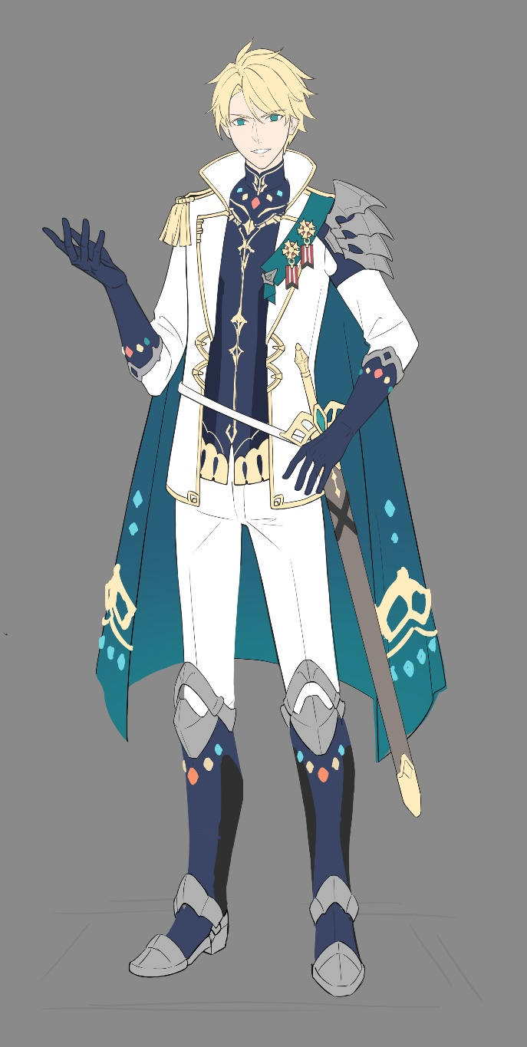
奇米 | 10209001 | SetEmotion(Idle); | 噢……這樣啊。 |  |  |  |  |  | 7 | 0105-10209001-11_tw
巴特婁 | 10201000 | PlayAnim(10201000,Idle); | 原本是不需要來的，但我現在非常慶幸我有來。 |  |  |  |  |  | 21 | 0105-10201000-12_tw
奇米 | 10209001 | SetEmotion(Idle); | 咦？是因為排除了藝術館這個嫌疑了嗎？ |  |  |  |  |  | 18 | 0105-10209001-12_tw
旁白 |  |  | 巴特婁靠著牆看著我，銳利的眼神已經斂去，取代的是輕輕的笑意。 |  |  |  |  |  | 30
巴特婁 | 10201000 |  | 嗯，妳要這樣想也可以。 |  |  |  |  |  | 11 | 0105-10201000-13_tw
巴特婁 | 10201000 |  | 但是被綁架的可能性並不是沒有，希望妳還是要注意自身的安全。 |  |  |  |  |  | 29 | 0105-10201000-14_tw
巴特婁 | 10201000 | PlayAnim(10201000,Happy); | 我可以安排些手下在藝術館站崗，妳認為呢？ |  |  |  |  |  | 20 | 0105-10201000-15_tw
選項1 |  |  | 我可以照顧自己 |  |  |  |  |  | 7 |  |  | 減分
巴特婁 | 10201000 | PlayAnim(10201000,Sad); | 看來是我多慮了。 |  |  |  |  |  | 8 | 0105-10201000-16_tw
奇米 | 10209001 | SetEmotion(Idle); | 騎士團事務繁重，不能讓你費心。 |  |  |  |  |  | 15 | 0105-10209001-13_tw
選項2 |  |  | 有你們守護，我覺得很安全 |  |  |  |  |  |  |  |  | 加分
巴特婁 | 10201000 | PlayAnim(10201000,Happy); | 這是在下的榮幸。 |  |  |  |  |  | 8 | 0105-10201000-17_tw
奇米 | 10209001 | SetEmotion(Idle); | 希望不會太麻煩你。 |  |  |  |  |  | 9 | 0105-10209001-14_tw
選項3 |  |  | 例行的巡邏就好 |  |  |  |  |  |  |  |  | 中立
巴特婁 | 10201000 | PlayAnim(10201000,Sad); | 是嗎？日夜的監視也是種壓力，是我疏忽了。 |  |  |  |  |  | 20 | 0105-10201000-18_tw
奇米 | 10209001 | SetEmotion(Idle); | 但還是謝謝你的提議。 |  |  |  |  |  | 10 | 0105-10209001-15_tw
選項後接續 |  |  | 上面選項選擇不同對話演出後，回到下列的內容
巴特婁 | 10201000 | PlayAnim(10201000,Idle); | 只要妳需要我，我都會在。 |  |  |  |  |  | 12 | 0105-10201000-19_tw
巴特婁 | 10201000 |  | 騎士團不會讓任何民眾生活在恐懼當中。 |  |  |  |  |  | 18 | 0105-10201000-20_tw
背景 |  |  | 「繆思藝術館大廳」 |  |  |  |  |  |  |  |  | 背景ID
巴特婁 | 10201000 |  | 差點忘了，還有一件案子要處理。 |  |  |  |  |  | 15 | 0105-10201000-21_tw
巴特婁 | 10201000 | PlayAnim(10201000,Happy); | 這件案子，請允許在下與妳一同調查。 |  |  |  |  |  | 17 | 0105-10201000-22_tw
奇米 | 10209001 | SetEmotion(Shock); | 咦？我！？ |  |  |  |  |  | 5 | 0105-10209001-16_tw
巴特婁 | 10201000 | PlayAnim(10201000,Idle); | 剛剛發生的，妳忘記了嗎？ |  |  |  |  |  | 12 | 0105-10201000-23_tw
巴特婁 | 10201000 | PlayAnim(10201000,Happy); | 一位小姐的寵物走失了，也許騎士團能幫的上忙？ |  |  |  |  |  | 22 | 0105-10201000-24_tw
旁白 |  |  | 巴特婁轉身面對我，對我伸出手，做出了邀請。 |  |  |  |  |  | 21
旁白 |  |  | 他有種不容拒絕的氣勢。等我回過神時，已將手放在他的掌心。 |  |  |  |  |  | 28

1-10暗夜驚魂
 | 1-10 |  |  | 暗夜驚魂 | 關卡編號： | 20000110 |  |  |  |  |  |  |  | 編號 | 名稱
 | 場次 |  |  | 0110 | 時間： | 夜 | 場景 | 藝術館走廊（夜）、藝術館外街道（夜） | 句數 | 47 |  |  |  | 10209001 | 奇米
 | 人物 |  |  |  |  |  |  |  | 字數 | 822 |  |  |  |  | 小偷
 |  |  |  | 1.為求版面舒適度，字數盡量不超過40字，超過就換下一句。 2.每節句數不大於50句 |  |  |  |  |  |  |  |  |  | 10209003 | 亞瑟‧伊文
 | 人物ID | NPC編號 | 表情 | 角色動態/emoji/對話/△描述 |  |  |  |  |  | 字數 | voice編號 | 其他指令編號 | 說明 | 10201000 | 巴特婁‧瓦爾迦斯
 | 背景 |  |  | 「藝術館走廊」（夜）
 | 旁白 |  |  | 我照著亞瑟的提議裝扮成警衛。雖然不太可靠，但也沒別的辦法了。 |  |  |  |  |  | 30 |  |  | 背景ID
 | 奇米 | 10209001 | SetEmotion(Sad); | 唔……好緊張。 |  |  |  |  |  | 7 | 0110-10209001-01_tw
 | 旁白 |  |  | 只見一個黑影伏在地上，懷裡還抱著館裡的藝術品。 |  |  |  |  |  | 23
 | 奇米 | 10209001 | SetEmotion(Angry); | 不，不淮動！你已經被包圍了，快放下手裡的東西，把手舉高！ |  |  |  |  |  | 28 | 0110-10209001-02_tw
 | 亞瑟 | 10209003 |  | 咕……咕咕咕！不錯不錯，背得蠻順口的嘛！ |  |  |  |  |  | 20 | 0110-10209003-01_tw
 | 小偷 | 10209016 |  | 嘖，被發現了嗎？不過這警衛看起來很弱。 |  |  |  |  |  | 19 | 0110-10209016-01_tw
 | 旁白 |  |  | 以為小偷會被我的氣勢嚇得逃走，沒想到他卻摔下手中藝術品，逐步逼近我。 |  |  |  |  |  | 34
 | 旁白 |  |  | 被重摔的藝術品撞擊地面，發出「哐噹」的聲響。 |  |  |  |  |  | 22
 | 音效 |  |  | 金屬物品掉落的聲音
 | 小CG |  |  | 青銅燭台掉地上摔壞貌
 | 奇米內心話 | 10209001 | SetEmotion(Angry); | （霍伯特最喜歡的青銅燭台竟然被摔斷了。） |  |  |  |  |  | 20 | 0110-10209001-03_tw
 | 奇米 | 10209001 | SetEmotion(Angry); | 你竟然對藝術品做這種事！ |  |  |  |  |  | 12 | 0110-10209001-04_tw
 | 小偷 | 10209016 |  | 那又怎樣？不過是個燭台，妳還是擔心自己吧！ |  |  |  |  |  | 21 | 0110-10209016-02_tw
 | 旁白 |  |  | 小偷忽然抽出腰際的匕首，往我的方向衝了過來。 |  |  |  |  |  | 22
 | 旁白 |  |  | 看見燭台被破壞，我一時氣憤難當，竟忘了防備。 |  |  |  |  |  | 22
 | 旁白 |  |  | 啊！來不及了？！ |  |  |  |  |  | 8
 | 旁白 |  |  | 亮晃晃的匕首在月色照耀下閃著冷冽的光，我忍不住閉上雙眼。 |  |  |  |  |  | 28 |  |  | 巴特婁護住奇米CG示意圖
 | 亞瑟 | 10209003 |  | [PLAYER]！小心！ |  |  |  |  |  | 12 | 0110-10209003-02_tw
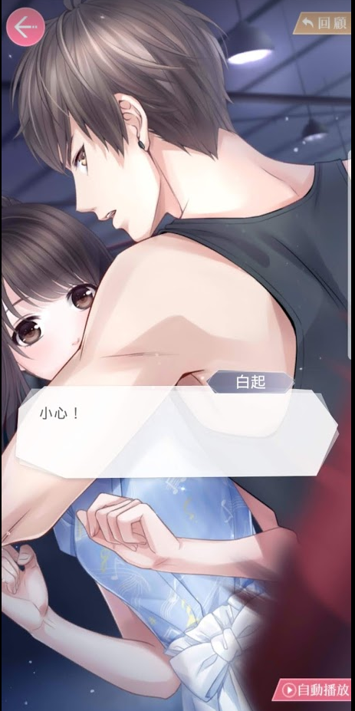
 | 旁白 |  |  | 忽然間—— |  |  |  |  |  | 5
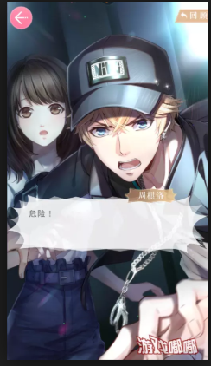
 | 小CG |  |  | 藝術館窗戶從外向內破開
 | 大CG |  |  | 巴特婁從窗外跳進來護住奇米
 | 旁白 |  |  | 一個身影破窗而入，擋在正打算行兇的小偷和我之間。 |  |  |  |  |  | 24
 | 旁白 |  |  | 我偷偷睜開雙眼，迎上的是熟悉的騎士團裝束和一臉擔心的他。 |  |  |  |  |  | 28
 | 巴特婁 | 10201000 |  | 沒受傷吧？ |  |  |  |  |  | 5 | 0110-10201000-01_tw
米粒+ | 背景 |  |  | 藝術館走廊（夜）
 | 巴特婁 | 10201000 | PlayAnim(10201000,Angry); | 最近的小偷都不把王國騎士團放在眼裡嗎？ |  |  |  |  |  | 19 | 0110-10201000-02_tw
 | 小偷 | 10209016 |  | 唔……竟然是騎士團！我明明查過巡邏路線了…… |  |  |  |  |  | 22 | 0110-10209016-03_tw
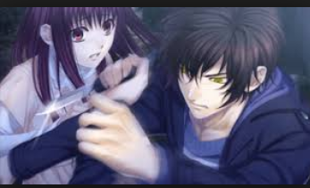
 | 旁白 |  |  | 巴特婁惡狠狠的瞪向小偷，強大的氣場逼得小偷倒退了幾步。 |  |  |  |  |  | 27
 | 巴特婁 | 10201000 |  | 你知道我可以輕易的拿下你，但這位小姐的安危才是我最在意的事。 |  |  |  |  |  | 30 | 0110-10201000-03_tw
 | 巴特婁 | 10201000 | PlayAnim(10201000,Idle); | 你應該知道該怎麼做。 |  |  |  |  |  | 10 | 0110-10201000-04_tw
 | 小偷 | 10209016 |  | 是、是，我這就去自首。 |  |  |  |  |  | 11 | 0110-10209016-04_tw
 | 旁白 |  |  | 被嚇得腳軟的小偷，連滾帶爬，好不容易一路爬出了藝術館。 |  |  |  |  |  | 27
 | 背景 |  |  | 藝術館大廳（夜）
 | 奇米 | 10209001 | SetEmotion(Idle); | 謝謝。你為什麼會知道我遇上麻煩了呢？ |  |  |  |  |  | 18 | 0110-10209001-05_tw
 | 巴特婁 | 10201000 | PlayAnim(10201000,Happy); | 我說過，只要妳需要我，我都會在。 |  |  |  |  |  | 16 | 0110-10201000-05_tw
 | 奇米 | 10209001 | SetEmotion(Happy); | 真的很謝謝你。 |  |  |  |  |  | 7 | 0110-10209001-06_tw
 | 巴特婁 | 10201000 |  | 不過妳裝扮成這樣，是想把小偷嚇走嗎？ |  |  |  |  |  | 18 | 0110-10201000-06_tw
 | 奇米 | 10209001 | SetEmotion(Shy); | 呃……你想笑就笑吧。都是亞瑟出的蠢主意。 |  |  |  |  |  | 20 | 0110-10209001-07_tw
 | 巴特婁 | 10201000 |  | 不，我覺得勇氣可佳！考慮加入騎士團嗎？ |  |  |  |  |  | 19 | 0110-10201000-07_tw
 | 巴特婁 | 10201000 |  | 不過現在，我得繼續去巡邏了。 |  |  |  |  |  | 14 | 0110-10201000-08_tw
 | 巴特婁 | 10201000 | PlayAnim(10201000,Idle); | 願妳今夜平安。 |  |  |  |  |  | 7 | 0110-10201000-09_tw
 | 背景 |  |  | 藝術館大廳（夜）
 | 亞瑟 | 10209003 |  | 咕……頭好暈～ |  |  |  |  |  | 7 | 0110-10209003-03_tw
 | 奇米 | 10209001 | SetEmotion(Idle); | 亞瑟！你終於醒了！還敢說是我的守護精靈～ |  |  |  |  |  | 20 | 0110-10209001-08_tw
 | 亞瑟 | 10209003 |  | 發生什麼事了？ |  |  |  |  |  | 7 | 0110-10209003-04_tw
 | 奇米 | 10209001 | SetEmotion(Happy); | 你被嚇暈啦，幸好有人救了我。 |  |  |  |  |  | 14 | 0110-10209001-09_tw
 | 亞瑟 | 10209003 |  | 是誰？我要向他傳達我最深的感謝。 |  |  |  |  |  | 16 | 0110-10209003-05_tw
 | 奇米 | 10209001 | SetEmotion(Shy); | 嗯……是個英勇的騎士。 |  |  |  |  |  | 11 | 0110-10209001-10_tw
 | 旁白 |  |  | 忽然間，我感受到一股視線盯著我看，我連忙轉頭尋找視線的來源。 |  |  |  |  |  | 30
 | 奇米 | 10209001 | SetEmotion(Shock); | 咦？？是隻貓咪…… |  |  |  |  |  | 9 | 0110-10209001-11_tw
 | 旁白 |  |  | 沙黃色毛皮的貓咪看到我，卻一溜煙的逃走。 |  |  |  |  |  | 20
 | 背景 |  |  | 藝術館外街道（夜）
 | 旁白 |  |  | 一名穿著白斗篷的男子輕撫著有著沙黃色毛皮的貓，輕聲的問。 |  |  |  |  |  | 28
 | ？？？（尚） | 10201005 |  | 就是她嗎？ |  |  |  |  |  | 5 | 0110-10201005-01_tw

